地域連携口腔ケアサマリー
地域連携口腔ケアサマリー
 |  |  |  |  |  |  |  |  |  |  |  |  |  |  |  |  |  | 記入日
宛先 |  |  |  |  |  |  |  |  | 御中 |  |  |  |  |  |  |  |  | 医療機関名
 |  |  |  |  |  |  |  |  | 担当者様 |  |  |  |  |  |  |  |  | 担当歯科衛生士

フリガナ |  |  |  |  |  |  |  |  |  |  | 性別 |  |  |  |  | 住所
氏名 |  |  |  |  |  |  |  |  |  | 様 |  |  |  | 男
生年月日 |  |  |  | 年 |  |  | 月 |  |  | 日 | （ | 120 |  | 歳） |  | 電話番号 |  |  |  |  |  |  |  |  |  |  |  |  |  | 2020-05-22
発症日 |  |  |  | 年 |  |  | 月 |  |  | 日 | 現病歴・既往歴・服薬 |  |  |  |  |  |  |  |  | 継続看護サマリー参照

歯式
 | 右上 |  |  |  |  |  |  |  |  |  |  |  |  |  |  |  |  |  |  |  |  |  |  |  |  |  |  |  | 左上
 |  |  |  | 8 | 7 |  | 6 | 5 |  | 4 | 3 |  | 2 |  | 1 |  | 1 |  | 2 |  | 3 | 4 | 5 |  | 6 | 7 | 8
 | 右下 |  |  |  |  |  |  |  |  |  |  |  |  |  |  |  |  |  |  |  |  |  |  |  |  |  |  |  | 左下
 | ＜歯式＞ △：欠損歯 ／：健全歯 ○：処置歯 C：むし歯 P：動揺歯

義歯 | 義歯（上） |  |  |  |  |  | なし |  |  |  |  | 総義歯 |  |  |  |  |  |  | 部分義歯

 | 義歯（下） |  |  |  |  |  | なし |  |  |  |  | 総義歯 |  |  |  |  |  |  | 部分義歯

歯磨きの 自立度 |  |  |  |  |  | うがい |  |  |  |  |  |  |  |  |  | 使用用具 |  |  |  | デンタルフロス
手順
 |  | 口腔 |  | ➡ |  | 口腔内 |  |  | ➡ |  | 歯牙 |  |  |  |  |  | ➡ |  |  | 口腔粘膜 |  |  |  |  |  | ➡ |  | 口腔内全体
 |  | 保湿 |  |  |  | 湿潤 |  |  |  |  | ブラッシング |  |  |  |  |  |  |  |  | スポンジブラシ清拭 |  |  |  |  |  |  |  | 保湿

口腔内 |  |  | 歯石 |  |  |  | 歯周病 |  |  |  |  | 歯肉出血 |  |  |  |  |  |  | 舌苔 |  |  |  |  | 口臭 |  |  |  |  | 口腔乾燥

状態 |  |  | 口腔粘膜炎 |  |  |  | カンジダ |  |  |  |  | 痰 |  |  |  |  |  |  | 剥離上皮 |  |  |  |  | 粘膜出血

備考 |  |  |  |  |  |  |  |  |  |  |  |  |  |  |  |  |  | 歯式
 |  |  |  |  |  |  |  |  |  |  |  |  |  |  |  |  |  | 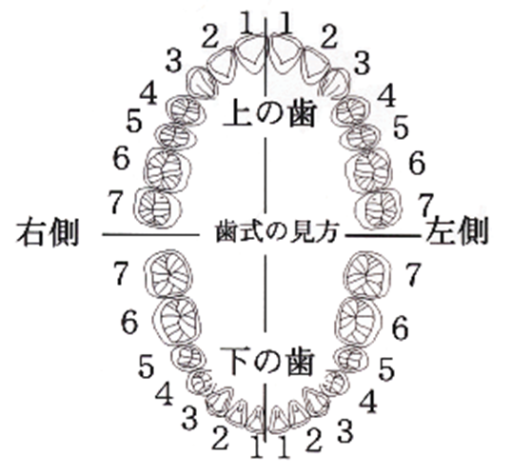

※お願い 今後、在宅の場合は訪問口腔ケアに、施設の場合は協力歯科医またはかかりつけ歯科医につなげてください。

